Grafieken
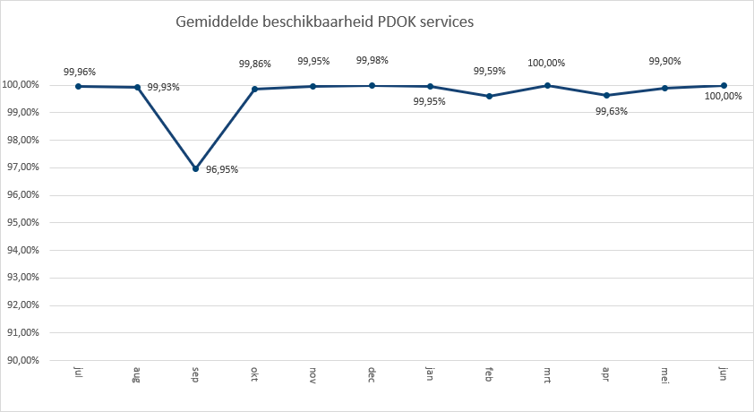
 | 2021-01 | 2021-02 | 2021-03 | 2021-04 | 2021-05 | 2021-06
3D Basisvoorziening | 431 | 973
3D Basisvoorziening Gebouwen |  |  | 898 | 446
3D Basisvoorziening Hoogtestatistieken |  |  | 400 | 440
3D Basisvoorziening Volledig |  |  | 618 | 2,617
3D-Geluid |  | 2,870 | 942 | 349 | 859
Administratieve Eenheden (INSPIRE geharmoniseerd) | 203,208 | 218,453 | 266,893 | 249,574 | 246,322 | 233,386
Adressen (INSPIRE as-is) | 765,522 | 802,244 | 901,242 | 777,299 | 750,669 | 612,259
Adressen (INSPIRE geharmoniseerd) | 388,734 | 480,428 | 535,580 | 614,655 | 475,045 | 777,379
Agrarisch Areaal Nederland (AAN) | 2,345,565 | 2,418,479 | 778,794 | 1,088,604 | 2,741,203 | 1,777,290
AHN1 | 409,844 | 407,043 | 483,331 | 469,393 | 456,608 | 430,111
AHN2 | 493,150 | 493,899 | 667,108 | 566,234 | 527,668 | 943,393
AHN3 | 2,763,184 | 5,451,439 | 5,944,719 | 6,341,925 | 2,636,217 | 3,723,114
BAG Terugmeldingen | 26,263,591 | 29,550,287 | 34,002,487 | 26,811,532 | 23,379,274 | 25,694,974
BAGv1.1 | 95,179,522 | 100,336,962 | 123,121,256 | 110,429,168 | 105,315,711 | 101,230,397
Basisvoorziening 3D 2018 gebouwen |  |  |  |  | 14 | 6
Basisvoorziening 3D 2018 hoogtestatistieken |  |  |  |  | 2 | 10
Basisvoorziening 3D 2018 volledig |  |  |  |  | 234 | 12
Basisvoorziening 3D 2019 gebouwen |  |  |  |  | 296 | 170
Basisvoorziening 3D 2019 hoogtestatistieken |  |  |  |  | 356 | 336
Basisvoorziening 3D 2019 volledig |  |  |  |  | 904 | 730
Beschermde gebieden - CDDA (INSPIRE geharmoniseerd) | 149,759 | 168,996 | 190,987 | 158,653 | 161,193 | 149,664
Beschermde gebieden - Cultuurhistorie (INSPIRE geharmoniseerd) | 233,430 | 222,994 | 364,541 | 247,850 | 259,171 | 8,606
Beschermde gebieden - Provincies (INSPIRE geharmoniseerd) | 578,643 | 652,643 | 822,071 | 761,005 | 659,448 | 618,679
Beschermde gebieden Nationale Parken (INSPIRE Geharmoniseerd) | 118,423 | 159,293 | 219,611 | 195,758 | 168,995 | 168,326
Beschermde gebieden Natura2000 (INSPIRE Geharmoniseerd) | 144,861 | 176,820 | 218,374 | 186,796 | 693,692 | 173,112
Beschermde gebieden Wetlands (INSPIRE Geharmoniseerd) | 208,534 | 234,295 | 270,020 | 257,513 | 263,573 | 257,086
Beschermde natuurmonumenten | 84,783 | 95,375 | 108,995 | 104,989 | 105,299 | 104,111
Bestuurlijke grenzen | 19,771,838 | 20,354,318 | 24,996,222 | 22,446,162 | 22,398,115 | 26,476,449
Bestuurlijke grenzen (tijdelijk) | 684
bestuurlijkegebieden |  |  |  |  |  | 230
BGT (extract) | 56,351 | 60,913 | 52,916 | 73,467 | 61,271 | 78,755
BGT Achtergrond | 9,602,378 | 11,545,616 | 15,792,868 | 12,539,935 | 11,686,168 | 88,487,747
BGT Omtrekgericht | 10,580,798 | 10,971,199 | 15,154,545 | 12,970,753 | 33,155,688 | 20,051,420
BGT Pastel | 12,873,459 | 13,435,489 | 19,553,410 | 16,416,998 | 15,235,973 | 15,015,914
BGT Plantopografie | 61,487 | 77,598 | 79,448 | 140,350 | 83,415 | 84,557
BGT Standaard v2 | 1,984,717 | 2,253,814 | 2,232,760 | 2,068,073 | 2,042,390 | 1,705,990
BGT Symbolen v2 | 1,245,038 | 1,618,393 | 1,919,705 | 1,676,435 | 1,557,008 | 1,436,916
BGT Terugmeldingen | 100,690 | 104,881 | 120,591 | 111,716 | 105,029 | 124,921
Bodemgebruik (INSPIRE geharmoniseerd) |  |  |  |  |  | 196,333
Bodemkaart 1:50.000 | 1,517 | 1,253 | 1,704 | 1,771 | 1,127 | 1,790
BRO - Bodemkaart (SGM) | 287,205 | 330,553 | 425,622 | 372,885 | 369,624 | 362,585
BRO - Geotechnische Boormonsteranalyse (BHR-GT) v1 | 109,988 | 244,125 | 137,247 | 173,769 | 174,376 | 169,446
BRO - Geotechnische Boormonsteranalyse (BHR-GT) v2 |  | 195,707
BRO - Wandonderzoek (SFR) v1 | 90,317 | 90,797 | 146,809 | 184,594 | 142,706 | 146,959
BRO Bodemkundige boormonsterbeschrijvingen (BHR-P) | 173,382 | 124,696 | 439,149 | 375,020 | 233,700 | 235,572
BRO Bodemkundige boormonsterbeschrijvingen (BRHR-P) |  | 262,993
BRO Digitaal Geologisch Model (DGM) | 39,313 | 39,184 | 44,901 | 43,653 | 46,194 | 43,525
BRO EnvironmentalMonitoringFacilities (INSPIRE Geharmoniseerd) |  |  |  |  |  | 97,534
BRO Geomorfologische Kaart | 1,299 |  | 1,485 | 1,443 | 1,490 | 1,443
BRO Geomorfologische Kaart V1 |  |  |  | 675,715 | 559,808 | 555,107
...

Totaal aantal hits per aanbieder Q2
 | 2021-04 | 2021-05 | 2021-06
BIJ12 | 114,004,781 | 92,024,499 | 104,520,031
CBS | 14,149,780 | 17,204,504 | 13,689,541
EZ | 28,104,146 | 12,565,074 | 10,358,833
IenW | 973,968 | 950,378 | 914,725
Kadaster | 763,309,546 | 753,245,879 | 843,007,829
KvK | 106,617 | 109,702 | 108,712
Liander | 385,081 | 390,607 | 397,374
Ministerie BZK | 1,007,170 | 889,525 | 810,795
Ministerie BZK-SVIR | 44,005 | 45,378 | 44,322
PDOK | 701,004,462 | 678,832,340 | 750,719,832
ProRail | 578,471 | 565,727 | 538,549
RCE |  |  | 8,606
Rioned | 956,388 | 1,110,961 | 1,538,896
RVO | 397,839 | 527,789 | 805,123
RWS | 13,941,971 | 9,710,984 | 11,635,866
Stichting Landelijk Fietsplatform | 255,703 | 566,532 | 388,301
Stichting Wandelnet | 728,190 | 642,048 | 610,953
TNO-BRO | 4,242,149 | 3,507,163 | 4,491,731
Waterschapshuis/HWH | 1,596,647 | 2,925,001 | 3,086,306

Hits op PDOK over 12 maanden

In onderstaande grafiek wordt het totaal aantal hits van de PDOK-services weergegeven. De grafief toont het gebruik

Totaal aantal hits PDOK services
jul | 2,713,734,176
aug | 2,491,656,779
sep | 2,622,289,897
okt | 2,953,615,750
nov | 2,141,104,762
dec | 2,015,296,036
jan | 2,771,532,564
feb | 2,731,226,157
mrt | 3,696,327,487
apr | 3,073,199,305
mei | 2,843,828,057
jun | 2,996,754,103

Top 1 t/m 20

Top20
 | aantal
Luchtfoto Beeldmateriaal / PDOK 25 cm RGB | 1,739,387,971
Kadastrale kaart v4 | 1,155,235,711
BAGv1.1 | 316,975,276
OpenTopo Achtergrondkaart | 185,487,549
Locatieserver Free (Anders) | 165,083,691
BRT Achtergrondkaart Standaard V2 | 151,666,437
OpenTopo | 120,827,710
WOZ loket | 116,908,356
BGT Achtergrond | 112,713,850
Locatieserver Suggest (Anders) | 101,834,662
BRT achtergrondkaart grijs | 100,200,370
BAG Terugmeldingen | 75,885,780
Locatieserver Lookup (Anders) | 75,707,721
Bestuurlijke grenzen | 71,320,726
BGT Omtrekgericht | 66,177,861
BRT achtergrondkaart water | 57,324,807
BGT Pastel | 46,668,885
Luchtfotolabels | 26,487,015
TOP10NLV2 | 24,025,395
Luchtfoto Beeldmateriaal / PDOK 25 cm Infrarood | 22,055,574

Hits op NGR over 12 maanden

Totaal aantal hits NGR
jul | 1,545,637
aug | 1,338,507
sep | 1,868,392
okt | 2,038,508
nov | 1,884,311
dec | 1,493,740
jan | 1,611,210
feb | 1,785,102
mrt | 2,033,797
apr | 1,838,058
mei | 1,633,364
jun | 1,402,727

Beschikbaarheid PDOK services

In onderstaande grafiek wordt het gemiddelde van de beschikbaarheid van de PDOK-webservices (incl. INSPIRE) weergegeven. De grafiek toont het gemiddelde van de achterliggende 12 maanden. Voortschrijdend gemiddelde 99,64%

